predná strana
 |  | PODACÍ HÁROK
Slovenská pošta, a. s. |  |  |  |  |  |  |  |  |  |  |  | IČO 36631124, IČ DPH SK2021879959, DIČ 2021879959
Partizánska cesta 9 |  |  |  |  |  |  |  |  |  |  |  | Bankové spojenie: 365.bank, a. s.,pobočka Bratislava
975 99 Banská Bystrica 1 |  |  |  |  |  |  |  |  |  |  |  | IBAN: SK9765000000003001130011, BIC: POBNSKBA
 |  |  |  |  |  |  |  |  |  |  |  | Zápis v OR OS Banská Bystrica, oddiel Sa, vložka č. 803/S

Odosielateľ: (meno a priezvisko/názov organizácie, adresa) (e-mail/mobil6) |  |  |  | Druh zásielok: | SLUŽBY5: |  |  |  |  |  |  |  |  | 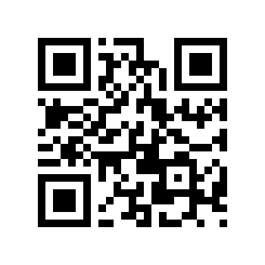 Ide to aj elektronicky viac na eph.posta.sk

 |  |  |  |  | 01 Do vlastných rúk 02 Doručenka 03 Krehké 04 Neskladné 05 Doručiť do hodiny 06 Doručiť do 10.00 07 Doručiť do 14.00 | 08 Doručiť v deň podania 09 Doručiť aj v sobotu 10 Info o doručení 11 Spätné vrátenie potvrdenej dokumentácie 12 Opakované doručenie na žiadosť odosielateľa 13 Neukladať 14 Uložiť dní: |  |  |  |  | 15 Späť 16 Nevrátiť 17 Nedoposielať 18 Splnomocnenie vylúčené 19 Odpovedná služba
 |  |  |  | doporučený list
 |  |  |  | poistený list
číslo účtu1: |  |  |  | úradná zásielka
 |  |  |  | balík
Adresa pre vrátenie zásielky: (pri využití dispozičnej služby Späť:) |  |  |  | expres zásielka
 |  |  |  | poštový poukaz

 |  |  |  | List č.

Podacie číslo | Adresát |  |  |  |  | Hmotnosť (kg) | Dobierka |  | Druh dobierky2 | Variabilný symbol1, 6 | Poistenie (EUR) |  | Druh zásielky 4 | Doplnkové služby5 | Výplatné (EUR)
 | meno a priezvisko/názov organizácie |  | ulica/obec a číslo | mobil/e-mail | PSČ a pošta |  | EUR | cent |  |  | Vplatená suma (EUR) 3

1 číslo účtu resp. variabilný symbol uvádzajte ak požadujete doplnkovú službu Dobierka na účet |  |  |  |  |  | Prijal: |  | Spolu (EUR):
2 uvádzajte spôsob akým požadujete vyplatenie vyinkasovanej dobierkovej sumy t.j. U = "na účet", A = "na adresu"
3 uvádzajte výšku poukazovanej sumy pri podaji Poštových poukazov
4 v prípade zásielky 1. triedy vpíšte číslo"1", v prípade balíkovej zásielky na poštu vpíšte "P"
5 uvádzajte číslo požadovanej služby. Povolené služby k jednotlivým produktom a ich kombinácie definujú príslušné poštové podmienky
6 nepovinné údaje

